EVAL
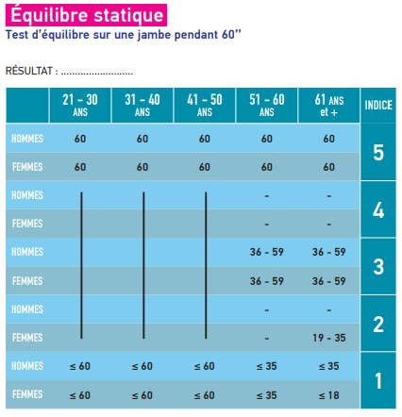
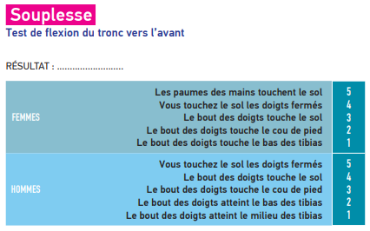
EVAL!B4:F25
 | EVAL!G5:K17

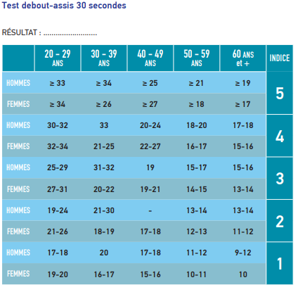
 |  | EVAL!G20:J39

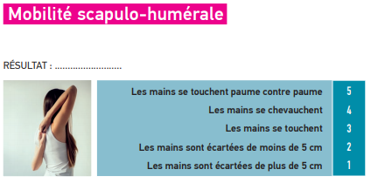
EVAL!B27:E37


EVAL!B40:H51

